상품제안서
에코벨라 지퍼형 접이식 폴딩 에코장바구니 | 상품코드: S45105

 |  |  |  |  |  |  | 02-713-8555 | www.synergygift.co.kr
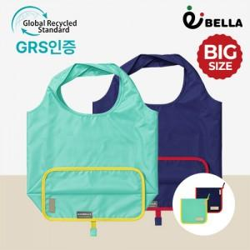

【상세/제작정보】

【인쇄/포장옵션】 | 레이저, DTF컬러필름 / OPP(비닐)

【공급단가】 | 수량 | 50~ | 100~ | 300~ | 1,000~ | 5,000~
*VAT별도 | 단가 | 4,200원 | 4,040원 | 3,840원 | 3,680원 | 3,560원

【상품 URL】 | https://www.synergygift.co.kr:443/src/goods_detail.php?gdno=45105

